Sayfa6
Uçuş Konfigrasyonu | Puanlama (Her Bir Kriter 5 Puan Üzerinden Değerlendirilmiştir)
 | 4 Kanatlı | 3 Kanatlı | 6 Kanatlı
İHA Tipleri | 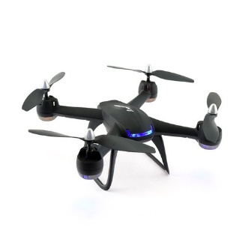 | 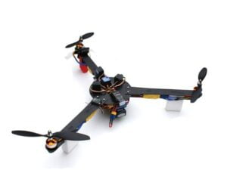 | 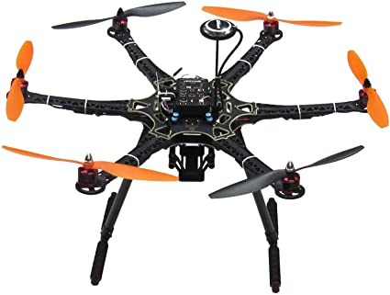
Ağırlığa Olumlu Etkisi | 3 | 3 | 2
Stabilite | 4 | 3 | 5
Görevlere Uygunluk | 5 | 2 | 4
Üretilebilirlik | 5 | 3 | 3
Toplam Skor | 17 | 11 | 14

Parça | Üretim Yöntemi | Üretim Materyali
Şase | Lazer Kesim | Karbon Fiber
Koruma Kapağı | 3B Baskı | ABS Plastik
İniş Sistemi | Lazer Kesim | Karbon Fiber

 |  |  |  | Motor Marka ve Modelleri | Ağırlık | KV | Boşta Amper | En Yüksek Güç
 |  |  |  | Emax RS2205 | 30gr | 2300 | 0.9A | 811.44W
 |  |  |  | T-MOTOR BLACK BIRD 2207 V2 | 33.4gr | 2800 | 1.8A | 610W
 |  |  |  | GRATT ML 3508 | 105gr | 700 | 0.5A | 460w
 |  |  |  | SunnySky X3108S | 81gr | 900 | 0.6A | 325W

 |  |  |  | Batarya | Ağırlık | Kapasite (mAh) | Voltaj | Deşarj
 |  |  |  | Profuse – 3S | 355,6gr | 4000 | 11,1V | 35C
 |  |  |  | Leopard-Power-3S | 570gr | 8000 | 11.1V | 40C
 |  |  |  | TATTU-3S | 455gr | 6000 | 11.1V | 70C
 |  |  |  | Giant Power – 3S | 105gr | 1300 | 11.1v | 65C

